关系图
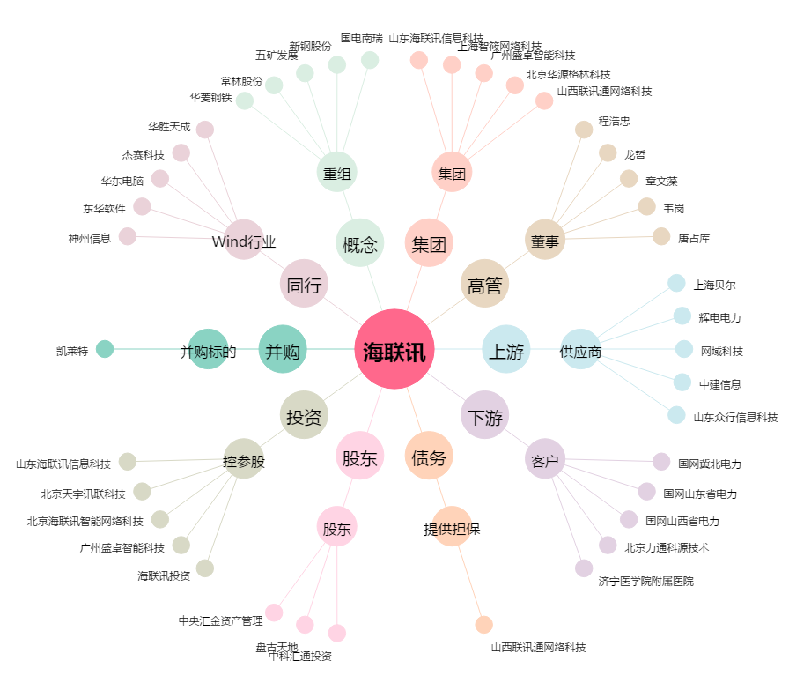
海联讯[300277.SZ] - 关系概览图

